Hoja1
 |  |  |  | HOJA DE VIDA VEHÍCULOS |  |  |  |  |  |  | CÓDIGO |  | F - S2- 11
 |  |  |  |  |  |  |  |  |  |  | FECHA |  | 18 dic. 2023
 |  |  |  |  |  |  |  |  |  |  | VERSIÓN | 3 | PÁGINA | 1 de 2
DATOS GENERALES
PLACA | UCY 129 |  | MARCA |  | FIAT |  | LÍNEA |  |  |  | STRADA WORKING
CLASE | CAMIONETA |  | MODELO |  | 2015 |  | CARROCERÍA |  |  |  | PICO (PICK UP)
No. MOTOR | 310A20112178484 |  | SERVICIO |  | PARTICULAR |  | COLOR |  |  |  | GRIS CROMO
No. CHASIS | 9BD578742F7869644 |  | PROPIETARIO |  | DAGELEC LTDA |  | DOCUMENTO |  |  |  | 900,195,994-7
DOCUMENTOS
LICENCIA DE TRÁNSITO |  | 10024640547 |  |  | SOAT |  | 30636854 |  |  | TARJETA DE OPERACIÓN |  |  |  | N/A
MATRÍCULA |  | BOGOTA |  |  | VIGENCIA |  | 13/11/2024 |  |  | OPERADOR |  |  |  | N/A
REV.SISTEMA GAS |  | GASOLINA |  |  | REV. TECNOMECÁNICA |  | 10/10/2024 |  |  | SEGURO VEHÍCULO |  |  |  | LIBERTY SEGUROS
 |  |  |  |  |  |  |  |  |  | No. POLIZA |  |  |  | 522044
 |  |  |  |  |  |  |  |  |  | VIGENCIA |  |  |  | 01/10/2024

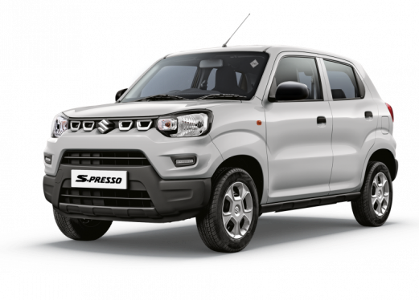 FOTO FRONTAL |  |  |  |  |  |  | 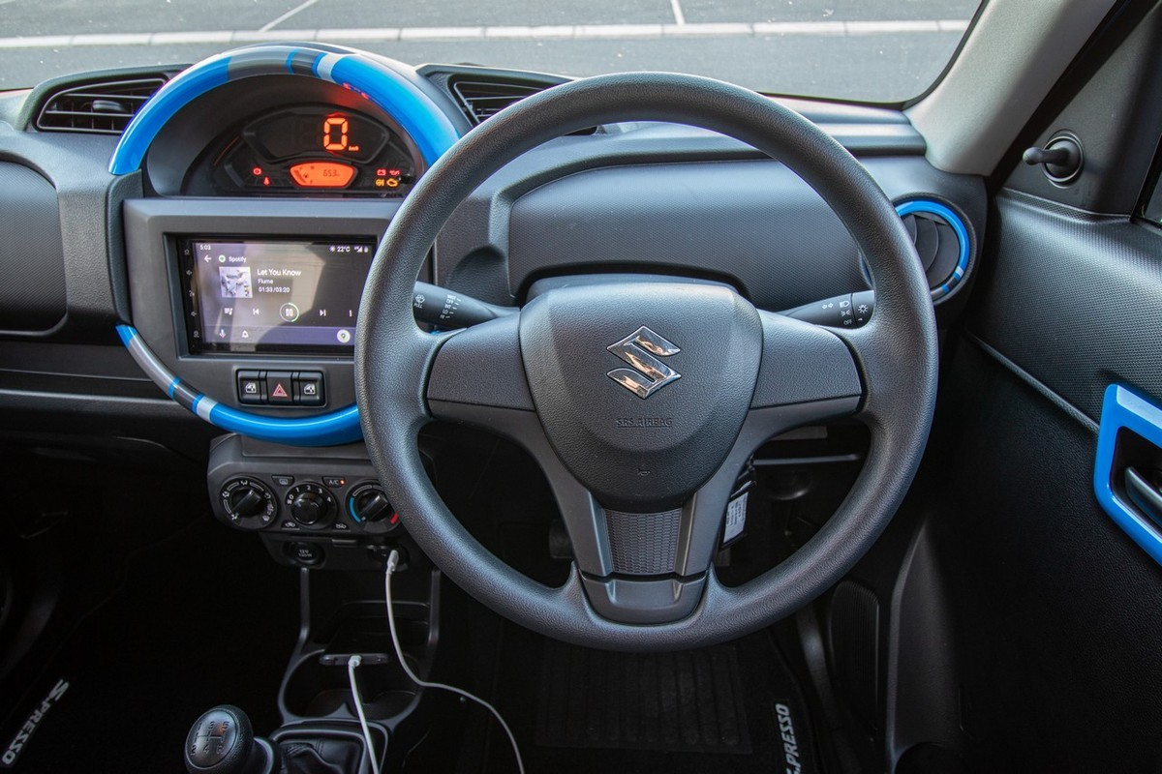 FOTO LATERAL
ESPECIFICACIONES TÉCNICAS
MOTOR | COMBUSTIBLE |  |  | GASOLINA |  | Cilindraje [C.C.] |  |  | 1368 |  |  | Llantas |  | N/A
 | SISTEMA DE TRACCION |  |  | DELANTERA |  | Tipo de Tracción |  |  | 4X2 |  |  | Capacidad de Carga |  | 1000kgPSJ
SEGURIDAD |  |  |  |  |  |  |  | EQUIPAMIENTO
Aire Acondicionado |  | Si |  |  |  |  |  | Airbag |  |  |  | Si
Sistema antibloqueo de Frenos |  | ABS |  |  |  |  |  | Luces Exploradoras |  |  |  | No
Distribución Electonica de frenado |  | EDB |  |  |  |  |  | Bloqueo Central |  |  |  | No
Asistencia de Frenado |  | BA |  |  |  |  |  | Forros Asientos |  |  |  | No
Tercer Stop |  | Si |  |  |  |  |  | Radio |  |  |  | Si
Estribos Laterales |  | Si |  |  |  |  |  | Sistema Elevavidrios |  |  |  | MANUAL

OBSERVACIONES GENERALES:

